Vėjo slėgio skaičiuoklė
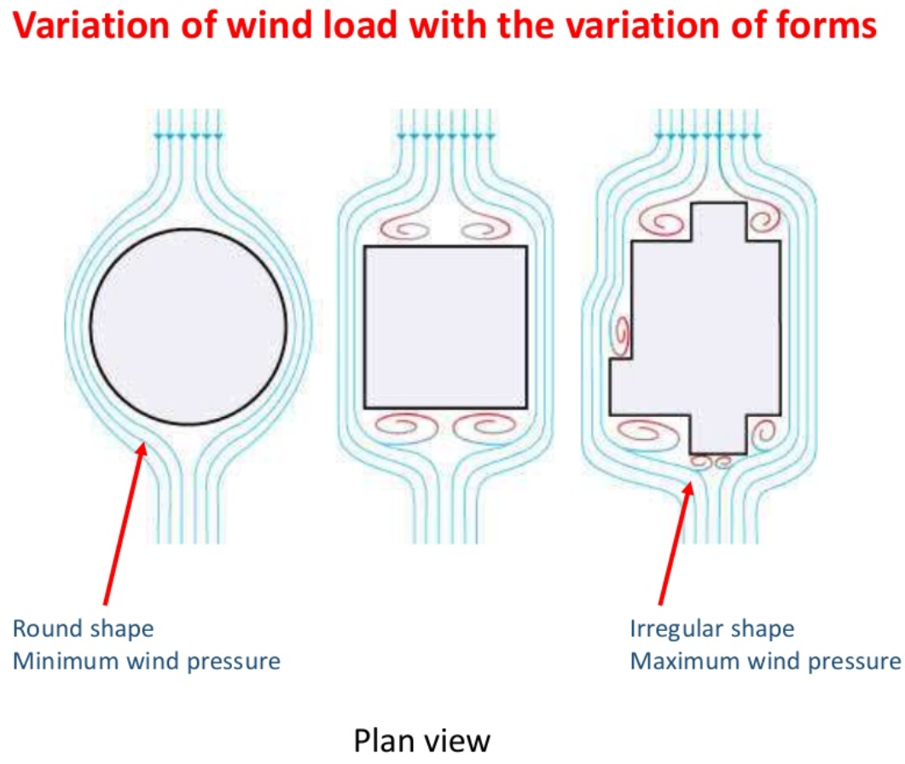
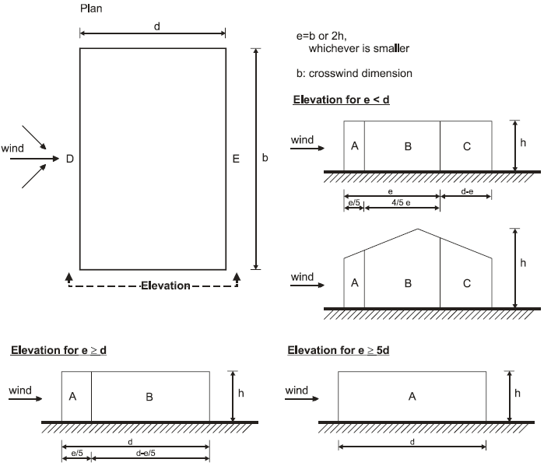
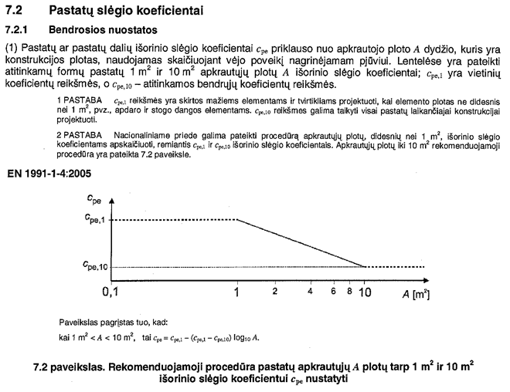
 |  |  |  |  |  |  | StaticusLab S-Wind 3.0_Mind |  |  |  |  |  |  | SELECT EN/LT LANGUAGE: | English |  |  |  |  | prEN 166112:2013
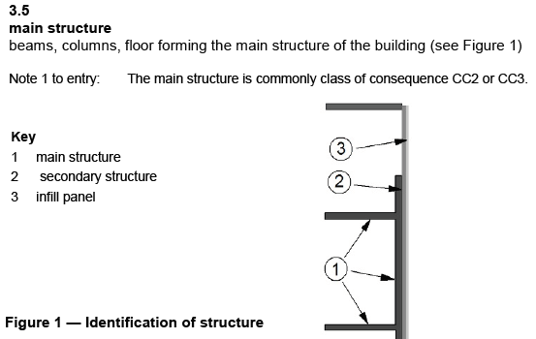

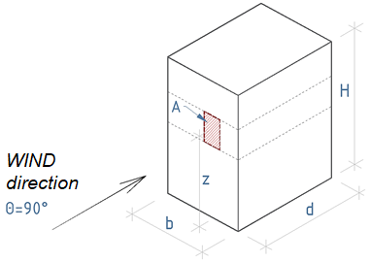
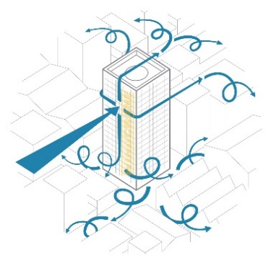
 |  |  |  |  |  |  |  |  |  |  |  |  |  |  | UK | [UK NA]
 |  |  |  |  |  |  |  |  |  |  |  |  |  |  | London |  | **
 |  |  |  |  |  |  |  |  |  |  |  |  |  |  | 1.226
 |  |  |  |  |  |  |  |  |  |  |  |  |  |  | CC2 |  |  |  | NA to BS EN 1991-1-4:2005+A1:2010
 |  |  |  |  |  |  |  |  |  |  |  |  |  |  | IV | (Eurocode) |  |  | Figure NA.1 Value of fundamental basic wind velocity vb,map (m/s) before the altitude corrextion is applied
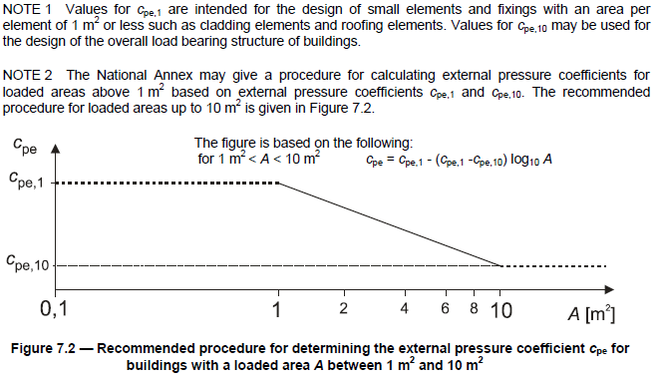
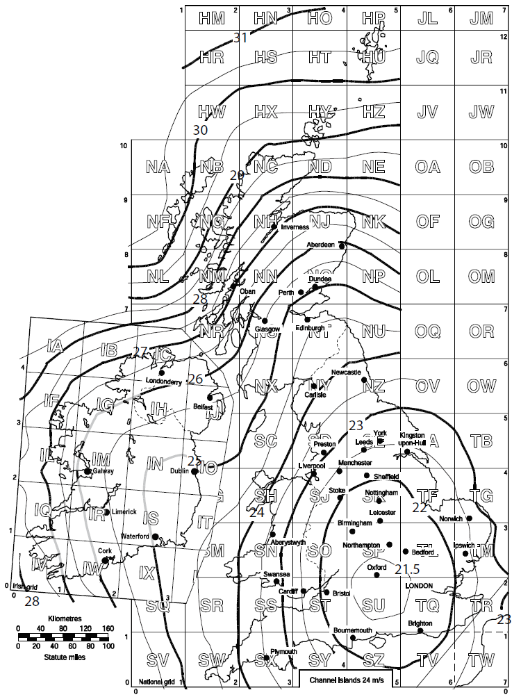
 |  |  |  |  |  |  |  |  |  |  |  |  |  |  | 22.6 | m/s
 |  |  |  |  |  |  |  |  |  |  |  |  |  |  |  | kN/m2

 |  |  |  |  |  |  |  |  |  |  |  |  |  |  | Infill panel
 |  |  |  |  |  |  |  |  |  |  |  |  |  |  | CHARACTERISTIC

 |  |  |  |  |  |  |  |  |  |  |  |  |  |  | 10.00 | m²
 |  |  |  |  |  |  |  |  |  |  |  |  |  |  | 30.0 | m'
 |  |  |  |  |  |  |  |  |  |  |  |  |  |  | 30.0 | m'
 |  | Eurocode table |  |  |  |  |  |  |  |  |  |  |  |  | 20.0 | m'
 |  |  |  | 0.003 | 1 |  |  |  |  |  |  |  |  |  | 40.0 | m'
 |  |  |  | 0.01 | 1
 |  |  |  | 0.05 | 2
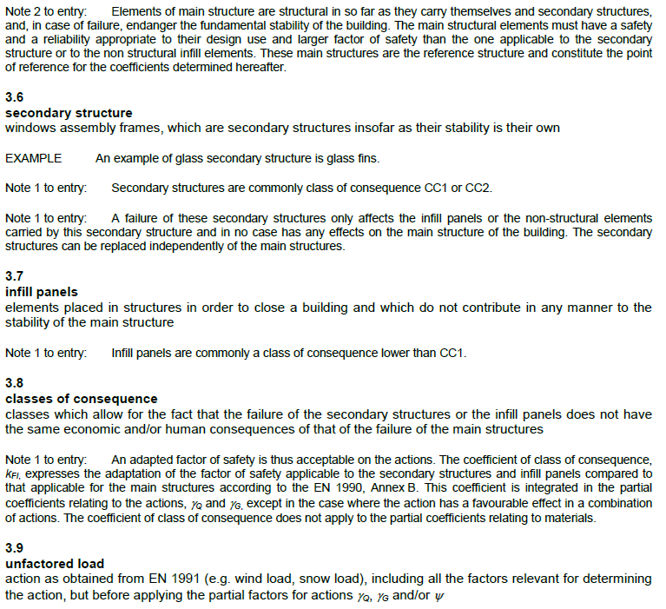
 |  |  |  | 0.3 | 5
 |  |  |  | 1 | 10 |  |  |  |  |  |  |  | 32.1
 |  |  |  |  |  |  |  |  |  |  |  |  | 3.09 |  | 5.000 | m'
 |  |  |  |  |  |  |  |  |  |  |  |  | 1.00 |  | 2.000 | m'
 |  |  |  |  |  |  |  |  |  |  |  |  |  |  |  | m²
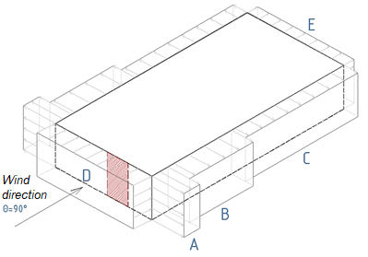

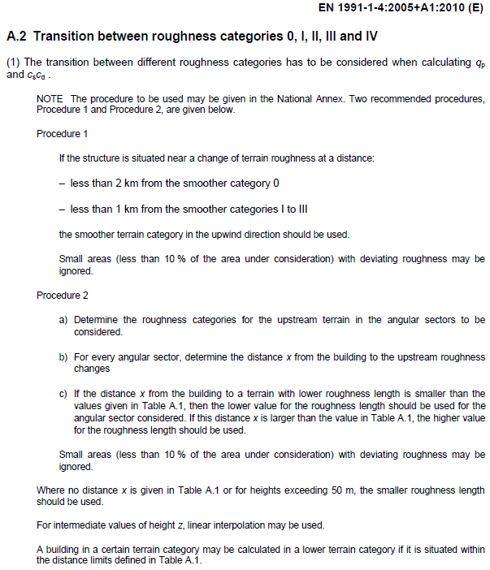
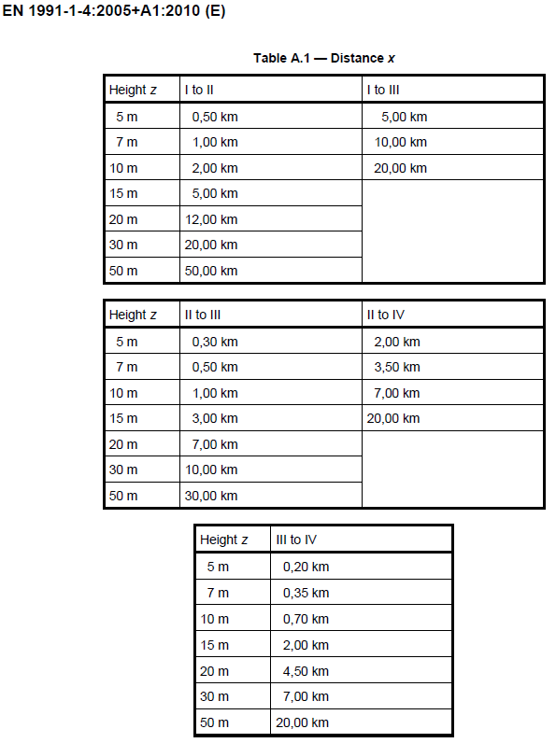
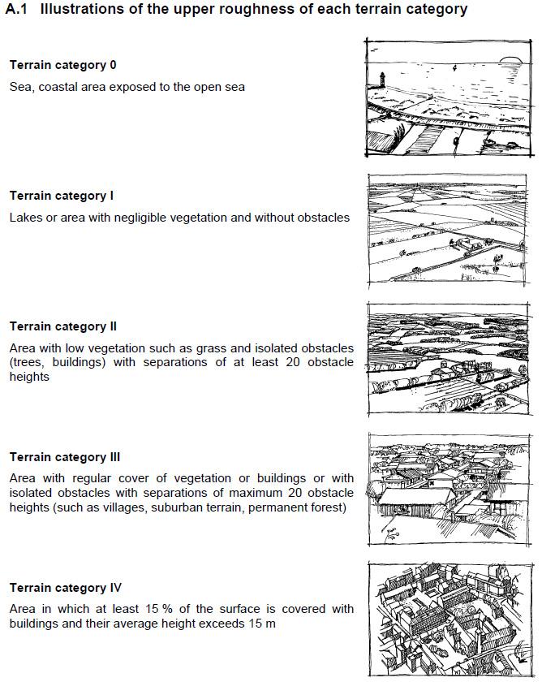
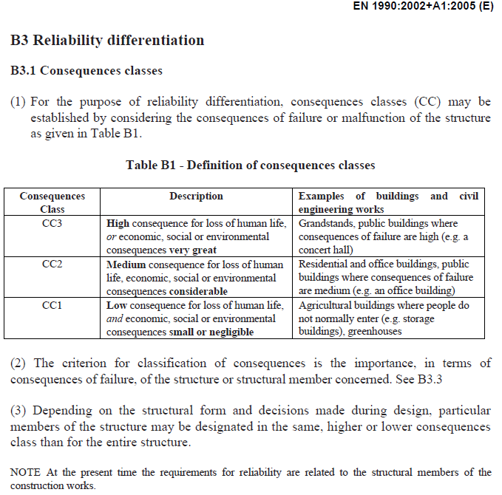
 |  | Ext External |  |  |  | MAX
 |  |  |  |  |  | Cpe external (Max H/d H/b) |  |  |  |  |  |  | The illustrations only for informative purpose. If building height exceeds 15m, evaluate surrounding buildings height and use Procedure2 for cat. selection.
 | A
 | B
 | C
 | ( D )**
 | ( E )**

 |  |  | Cpe H/d |  | Cpe H/b
 | D
 | E

 | Advanced wind pressure design, if additional parameters are provided and current wind influence is required by NA or project specification:

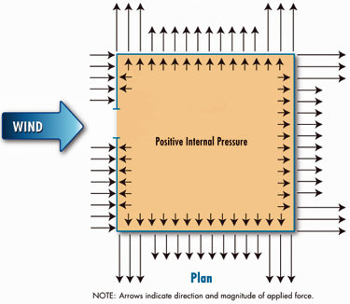
 | Internal air/wind pressure loads
 | Select coefficient: | Cpi=+0,2;Cpi=-0,3

 |  | [ Int ] Internal | NET* (Ext - Int) |  | Selected: | Cp_net | (INPUT)
 |  |  |  |  | Cpi internal | Cpe-Cpi | Manual Cpi par.
 | A |  |  | A |  |  | 0.10
 | B |  |  | B |  |  | 0.10
 | C |  |  | C |  |  | 0.10
 | (D)** |  |  | D |  |  | -0.15
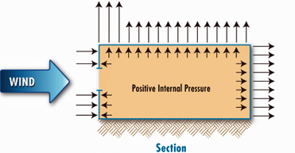
 | (E)** |  |  | E |  |  | 0.10

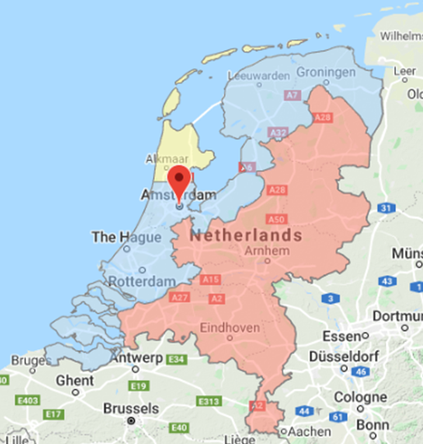
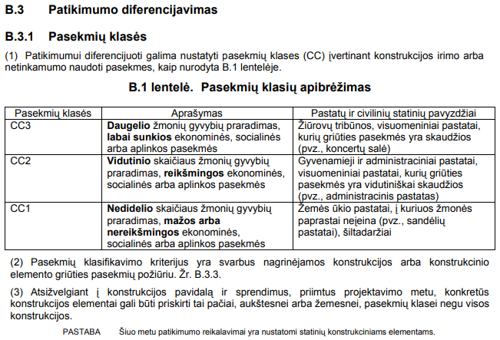
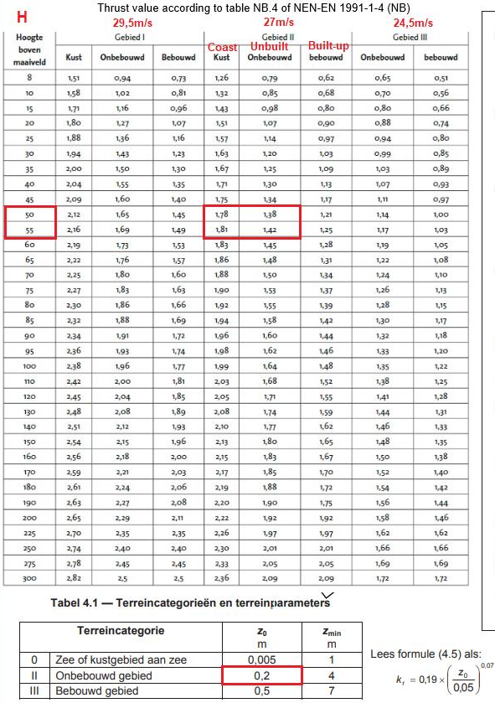
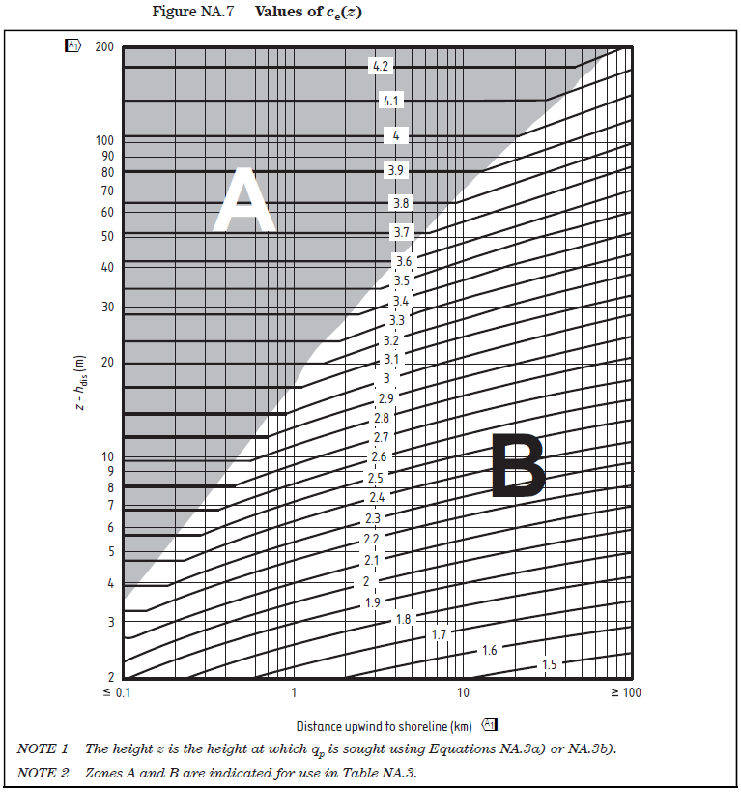
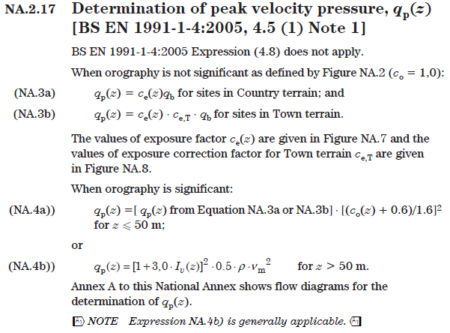
 |  |  | NET* (Ext - Int) |  | NET* (Ext - Int) |  |  |  |  |  |  |  |  |  |  |  |  |  |  | NL - Netherlands NEN-EN 1991-1-4
 | D
 | E |  |  |  |  |  |  |  |  |  |  | Refer to EN 1991-1-4 Section 7.2.9 Internal pressure
 |  |  |  |  |  |  |  |  |  |  |  | For UK projects - internal pressures within the building are generated in line with BS EN 1991-1-4, Section 7.2.9,Note 2: |  |  |  |  |  | Detaliau žiūrėti EN 1991-1-4 skyrius 7.2.9 Vidinis slėgis
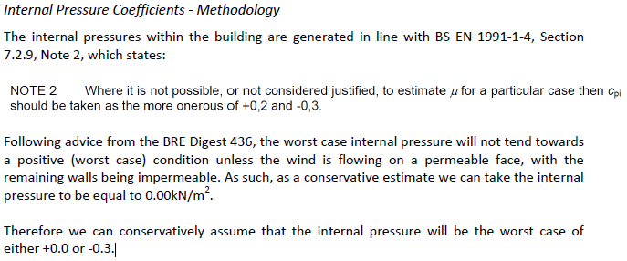
 | Refer to EN 1991-1-4 Section 7.2.9 Internal pressure

 | Advanced wind pressure design, if additional parameters are provided and current wind influence is required by NA or project specification:

 | Wind pressure with funneling |  | (recommended always to calculate infuence of this effect for UK projects)
 | Select coefficient: | Input parameters |  |  |  |  |  |  | 2*H1(b1) |  | m
 |  |  |  |  |  |  |  |  | 2*H2(d2) |  | m |  |  |  |  |  |  | Dažnai vidinio slėgio įtaką gana sunku apsakičiuoti, jei jį įvertinti reikalauja šalių Nacionaliniai priedai NA (pvz UK) ar projekto specifikacija, tada rekomenduojama vadovautis 2 pastaba.
 |  |  |  |  |  | For information |  |  | 2*H |  | m | Refer to NA of BS 1991-1-4 NA.2.27 Values of external pressure coefficients for vertical walls
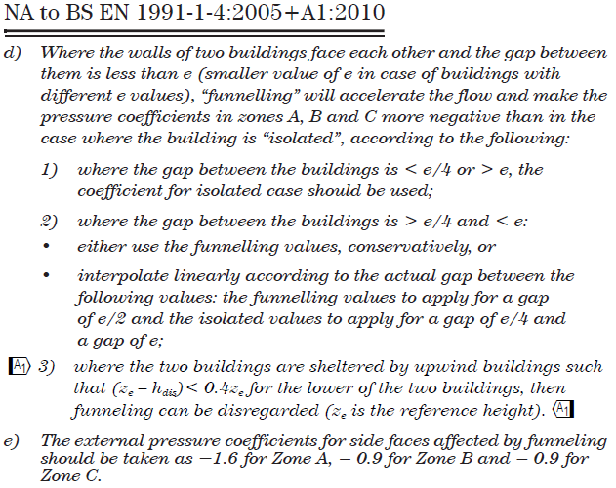
 |  | [ Ext ] External with funneling | [ Int ] Internal | NET* (Ext with funneling - Int) |  | Funneling coeff. Cpe | Cp_net |  | b |  | m |  |  |  |  |  |  | *Jei nereikalauja rekomenduojama vidinio slėgio nevertinti [No effect (+0 -0)]
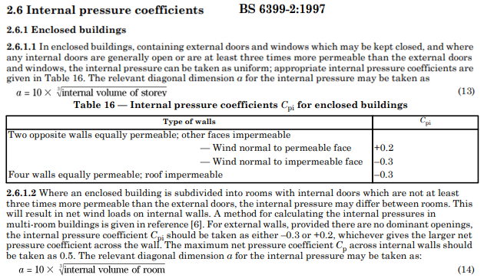
 |  |  |  |  |  | Cpe10.1 funneling | Cpe10.1 fun - Cpi |  | d |  | m
 | A |  |  |  | (on ref. height z) |  |  |  | 2 * Gap |  | m
 | B |  |  |  | (on ref. height z) |  |  |  | b1 | 26.0 | m (input)
 | C |  |  |  | (on ref. height z) |  |  |  | d2 | 26.0 | m (input)
 | (D)** |  |  |  |  |  |  |  | H1(b1) | 71.0 | m (input)
 | (E)** |  |  |  |  |  |  |  | H2(d2) | 89.0 | m (input)
 |  | External press. on ext. panels |  | NET pressure on CW, Glass units |  |  |  |  | Select e: | 26 | m
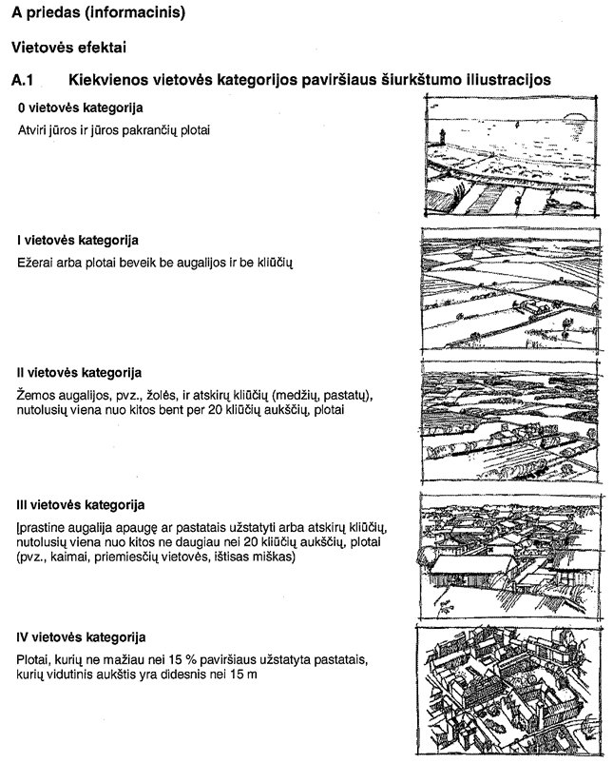
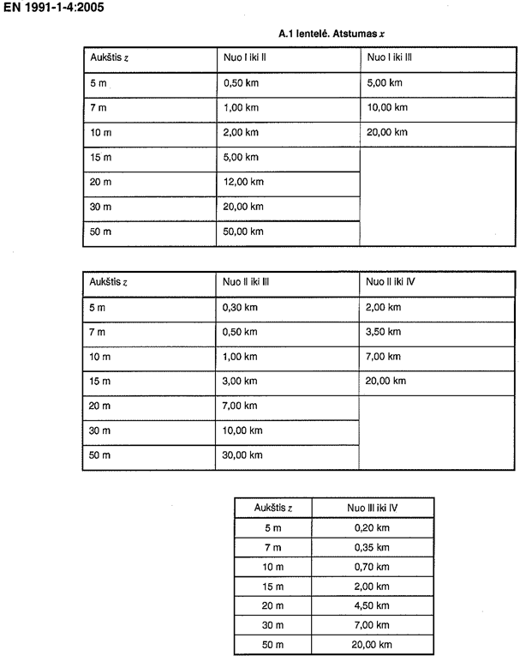
 |  |  |  |  |  |  |  |  | Select Gap: | 19 | m
 |  |  |  |  |  |  |  |  | Gap1 | 19.0 | m (input)
 | Note: Funneling also occurs on bridge openings between two blocks of building or openings to internal courtyard. |  |  |  |  |  |  |  | Gap2 |  | m (input)
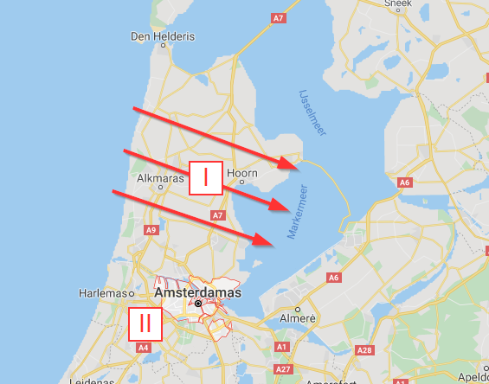
 | Note: In complex shapes and indentations the ~20% increase of funneling is possible - Zone A (-1,9) B/C (-1,1) D(+1,0) |  |  |  |  |  |  |  | Gap3 | 19.0 | m (input)
 | Refer to NA of BS 1991-1-4 NA.2.27 Values of external pressure coefficients for vertical walls |  |  |  |  |  |  |  | Most critical value when Gap=e/2
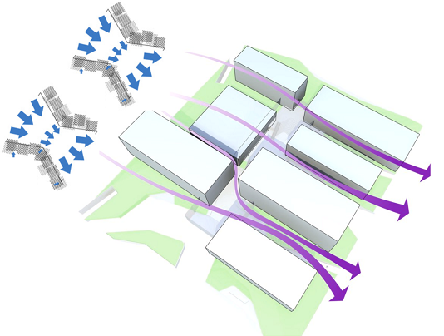
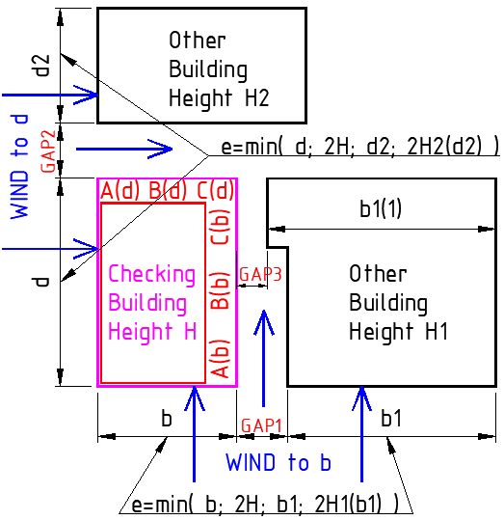
 |  |  |  |  |  |  |  |  | No effect when Gap<e/4 or Gap>e
 |  |  |  |  |  |  |  | Wind to b | e(b)=min((b ; 2*H)or(b1 ; 2*H2(b1)))
 |  |  |  |  |  |  |  | Wind to d | e(d)=min((d ; 2*H)or(d2 ; 2*H2(d2)))

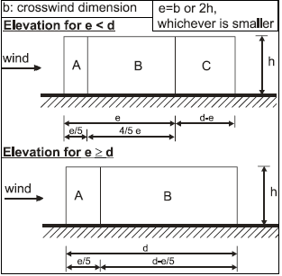

 |  |  |  |  |  |  |  |  |  |  |  |  |  |  |  |  |  | BRE Digest 436 Part 1 Wind loading on buildings. Brief guidance for using BS 6399-2:1997
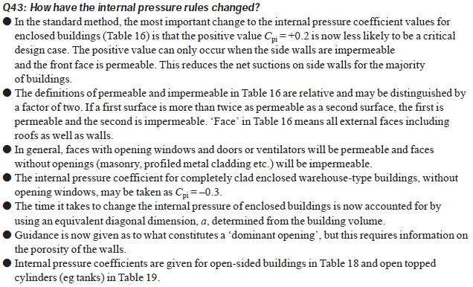
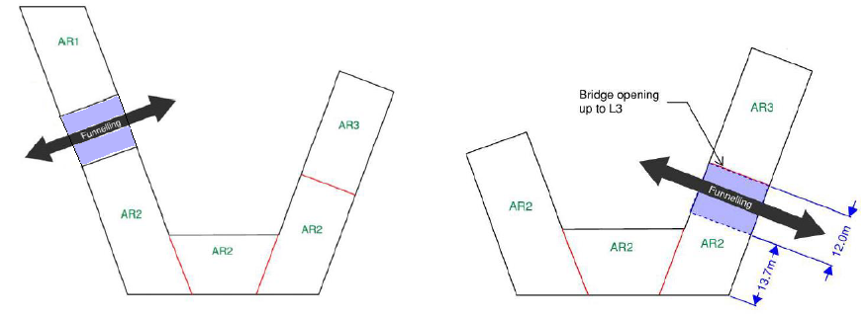
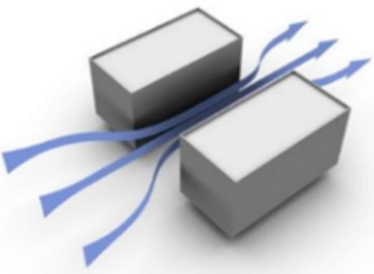

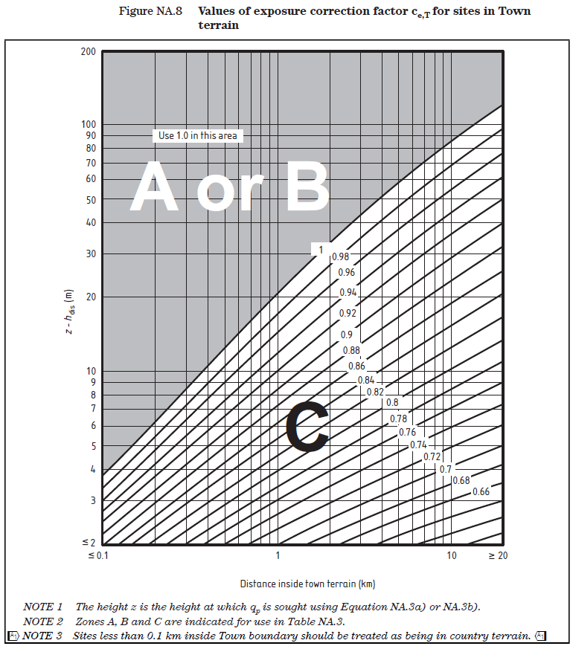

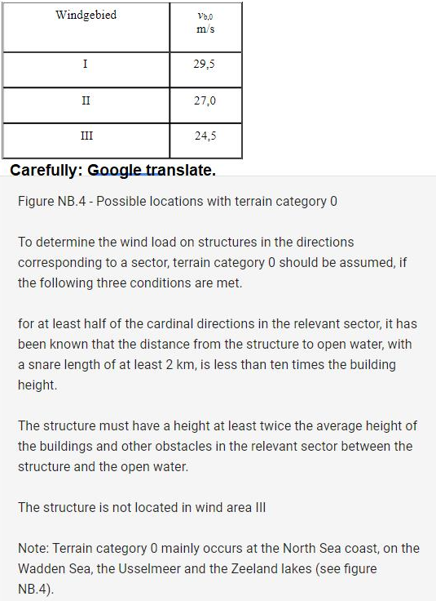
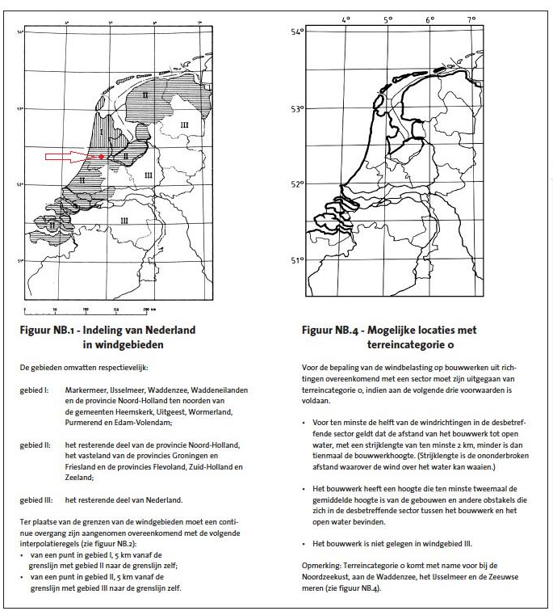
IT CONTAINS CONFIDENTIAL UAB STATICUS INFORMATION, ANY COPYING OR DISTRIBUTION OF THIS FILE IS STRICTLY PROHIBITED AND UNLAWFUL !!!

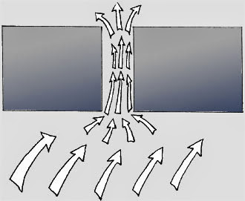



 | Keletas patarimų/taisyklių susijusių su vėjo apkrovomis fasaduose (pabrėžiu fasaduose, nes tai šiek tiek skiriasi nuo vėjo apkrovų skaičiavimo pastato konstruktyvui):

 | EN 1991-1-4 negali būti taikomas be tos šalies NA (nacionalinio priedo).

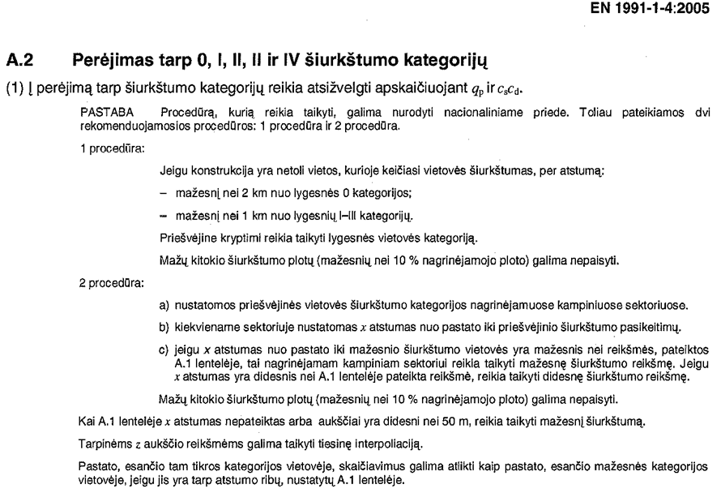
 | UK vėjo apkrovoms yra skirtas tikslesnis BS 6399 ; PD6688-1-4:2009 (praktiškai jie į savo NA ir sudėjo visą tą standartą, kaip daugelis šalių taip su savo nacionaliniais dokumentais ir padarė). Kadangi jis nesikerta su EC, gali būti naudojamas kaip papildomas dokumentas (EC tai leidžia). Standartas apima sudėtingesnes pastatų formas ir pan.

 | Skaičiuojant apkrovas fasadams neleidžiamas horizontalus vėjo apkrovų segmentavimas (nepriklausomai nuo h ir b santykio). Kitaip sakant, viršūninį vėjo greičio slėgį aukštyje z (z=h) turime taikyti per visą pastato aukštį. (Segmentavimas taikomas konstruktyvo skaičiavimui, kadangi didžiausią lenkimo momentą ties pamatu sukuria didžiausias vėjo slėgis viršuje, o apačioje beveik neturi įtakos).

 | Segmentavimas neleidžiamas darant prielaidą, kad vėjo srautas gali aplenkti pastatą ne tik pro šonus ir viršų, bet ir sūkuriais leistis žemyn.

Notes on using excel sheet
Design criteria | Requirement | Ref. Document | Paste all Project base references here:
Wind load kN/m2
Wind load (Localised) kN/m2
Snow load kN/m2
Building occupant loads applied vertically
Building occupant loads applied horizontally
Access and maintenance loads applies horizontally

Calculation Process notes:
Wind load calculation:
Wind load peak velocity | Calculation of wind peak velocity pressure - UK & Irish National Annex (eurocodeapplied.com)
Altitude of the site above mean sea level | https://www.freemaptools.com/elevation-finder.htm
Upwind distance to shoreline along the examined wind direction | https://www.doogal.co.uk/DistanceToSea

Notes on how to fill online tool:
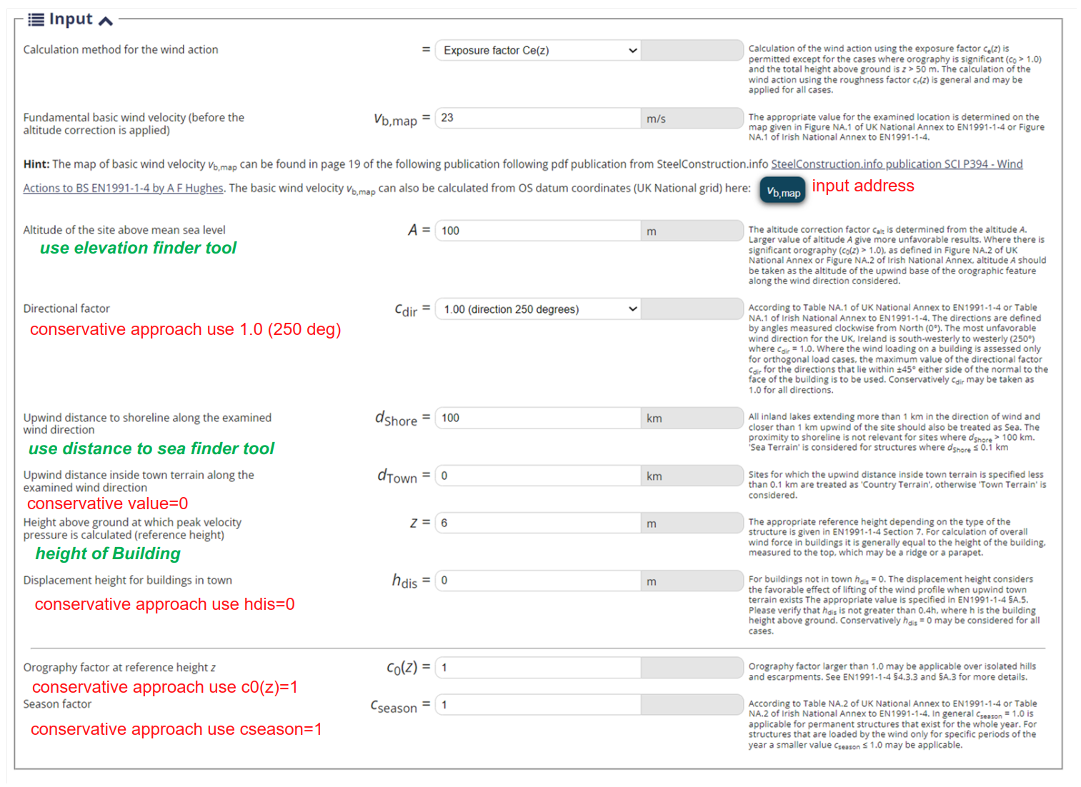
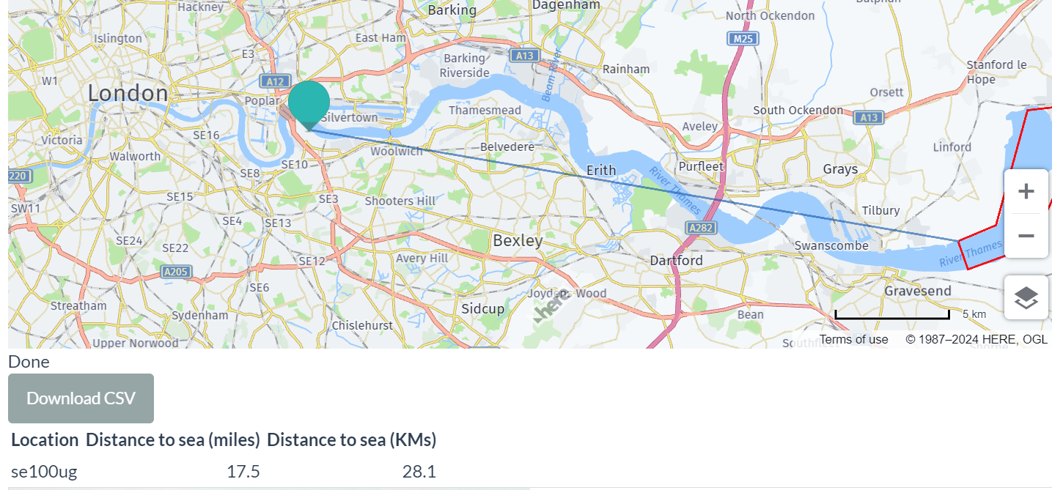

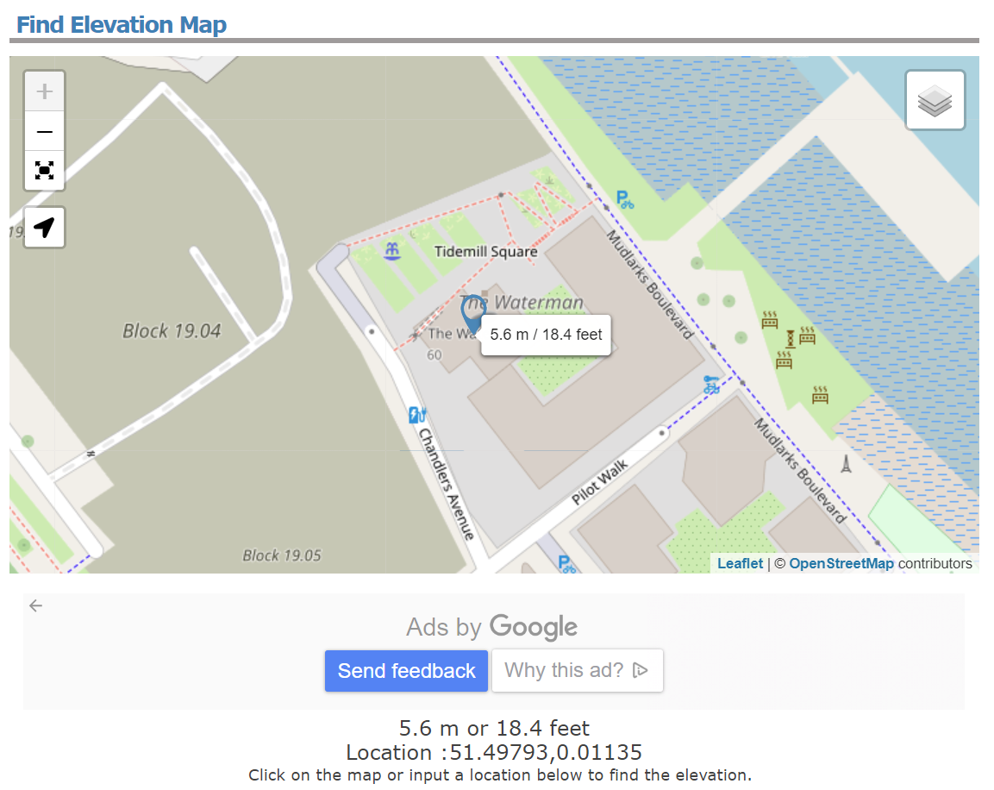

Also need to input qb in excel spreadsheet

Also need to input Ce(Z) in excel spreadsheet

